Инструкция
Инструкция по работе с шаблоном заявки
Для удобства работы и обновления Адресной Программы (АП) проекта мерчандайзинг
отделом S&CM совместно с IT-департаментом был разработан шаблон, позволяющий
удобно и быстро работать с данными из CRM и текущей АП проекта.
Ниже основные шаги, необходимые для корректной работы с файлом.
В случае вопросов, связанных с работой шаблона и с подключением к кубу обращайтесь к Антону Конькову - anton.konkov@beiersdorf.com
В случае вопросов, связанных с данными в кубе обращайтесь к Олегу Ищенко - oleg.ischenko@beiersdorf.com
В случае вопросов, связанных с таймингами торговых точек и другими вопросами обращайтесь к Максиму Гельману - maksim.gelman@beiersdorf.com
ВАЖНО! Для корректной работы скачайте файл с шаблоном на свой компьютер из папки | K:\S&CM ДЛЯ ОТДЕЛА ПРОДАЖ\09 Мерчендайзинг\ЗАЯВКИ на подключение\Шаблоны

1) Подключение к OLAP-кубу (надо сделать один раз)
1. Закладка "Данные" в меню сверху - пункт Существующие подключения в разделе "Получить и преобразовать данные"
(если у вас Excel 2013, то кнопка Подключения в разделе "Подключения")
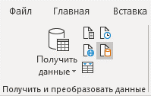 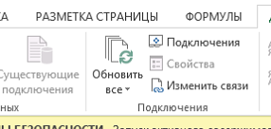
2. Правой кнопкой на первое в списке "SWE_OLAP_Beiersdorf_STD SalesWorks" - Изменить свойства подключения
(для Excel 2013 - кнопка Свойства справа)

3. Закладка "Определение" - Обзор - выбрать файл с подключением
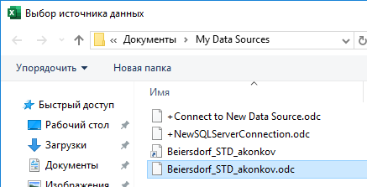
4. Поставьте галочку "Сохранить пароль" Нажмите ОК, чтобы закрыть окно. Затем ОК, чтобы закрыть предупреждение (если появилось). Затем "Да", чтобы согласиться с заменой подключения. Затем "Отмена", чтобы закрыть окно с подключениями.

2) Формирование заявки
После подключения к кубу можно начинать работу и формировать заявку
- Укажите свою фамилию и инициалы в верхнем левом углу
- Введите SWE-код из куба в столбец "код SWE из CRM"
- Данные (сеть, адрес, формат, канал, кооператор Nielsen и ПРОДАЖИ) подтянутся автоматически
- Проверьте корректность подтянутых данных. Если данные подтянуты некорректно, обратитесь к аналитикам для изменения инфо в CRM.
ВАЖНО! В зеленых колонках ничего не нужно вводить вручную. Это нарушит формулы и мы не сможем рассмортреть вашу заявку!
- Для Торговых Точек (ТТ), имеющих один SWE-код или не имеющих его (отгрузки происходят с РЦ) необходимо вносить информацию вручную,
используя строки с 27й по 36ю. По таким точкам необходимо вручную внести данные по продажам МИНИМУМ ЗА 3 ПОСЛЕДНИХ МЕСЯЦА
- После того, как все данные подтянуты из CRM или внесены вручную (в случае РЦ) необходимо выбрать из выпадающего списка:
1. Запрашиваемый тайминг в столбец "Желаемый тайминг, минут в неделю"
2. Действие с торговой точкой: Удалить, Добавить или Изменить тайминг
- ОБРАТИТЕ ВНИМАНИЕ, что по каждой торговой точке расчитывается оптимальный тайминг для посещения в соответствии с KPI проекта.
Если желаемый тайминг превышает тайминг по KPI, необходимо внести ваши комментарии относительно целесообразности подключения/изменения тайминга
- Вы можете указать рекомендованный график посещения крестиками (буквой Х) - это поле не является обязательным для заполнения
ВАЖНО! Шаблон позволяет внести информацию только по 20 торговым точкам. Если точек в вашей заявке больше, необходимо ограничится 20ю, и создать новый шаблон
ВАЖНО! В данный момент АП проекта полностью сформирована и тайминг зафиксирован, поэтому заявки принимаются только в рамках ротации тайминга
т.е. если вы хотите добавить магазин в АП, необходимо убрать требуемый тайминг из текущей АП/перенести его с другой ТТ/удалить ТТ
Шаблон автоматически подсчитывает желаемый тайминг и не даст сохранить заявку, если тайминг на добавление/увеличение
превышает тайминг на удаление/сокращение БЕЗ УКАЗАНИЯ КОММЕНТАРИЕВ

Для изменения/уменьшения текущего тайминга для точек, которые уже есть в АП мерчандайзинг вы также можете использовать код ID Easy merch
При его вводе также подтянутся все данные по торговой точке, кроме продаж из CRM.

3) Сохранение заявки
После того, как заявка сформирована и проверена с вашей стороны ее необходимо сохранить на общем диске.
Для сохранения необходимо подключиться к VPN (это важно! Без подключения к VPN заявка не сможет сохраниться на диске К:// и вы получите предупреждающее сообщение)
Когда вы подключены к VPN, нажмите на кнопку "Сохранить копию заявки для отправки" и она автоматически сохранится в нужную папку на сетевом диске

